Sheet1
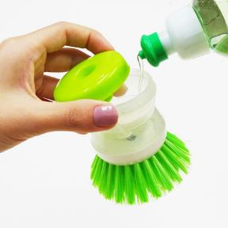
提 案 書

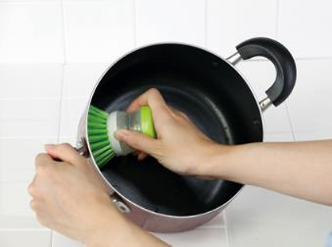
お台所とお洗濯の洗剤ブラシ |  | 参考上代 | ¥250 | 販売価格
 |  | （税別） |  | （税別）
【JAN】 | 4562121886001
 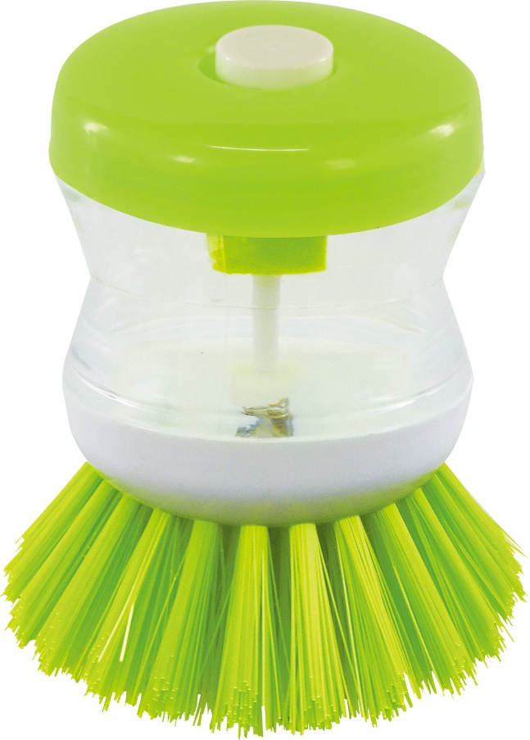 |  |  | 【商品番号】 7013-60 【本体サイズ】 φ80×90㎜・43g 【パッケージサイズ】 φ130×80㎜・46g 【個装形態】 PP袋（穴あきヘッダー付） 【材質】 PP・ナイロン 【入数】 300 【商品説明】 洗剤が入れられるブラシ。 キッチンだけじゃなく、タイルや、エリ袖のブラシとしても使えます。 【生産国】 中国

